关系图
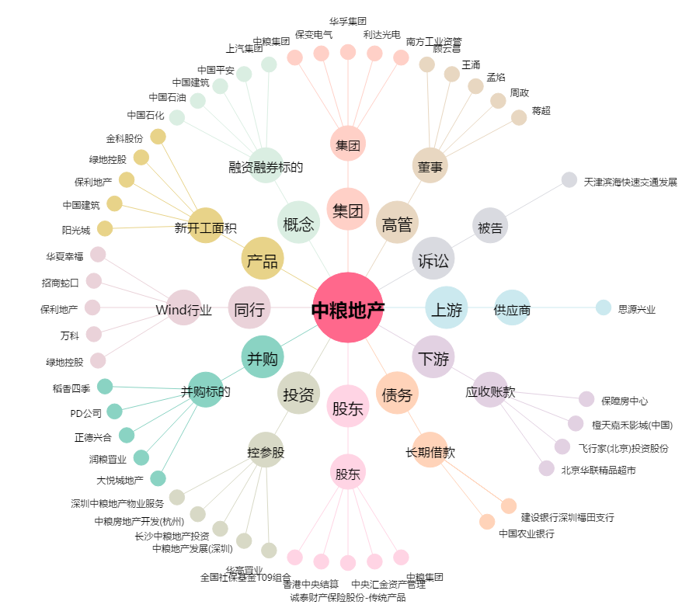
中粮地产[000031.SZ] - 关系概览图

